상품제안서
스위스밀리터리 금속&석재 드릴비트세트 (11P) | 상품코드: S11909

 |  |  |  |  |  |  | 02-713-8555 | www.synergygift.co.kr
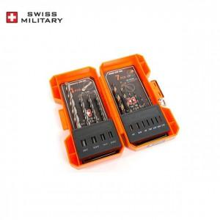

【상세/제작정보】

【인쇄/포장옵션】 | 실크 / 별도문의

【공급단가】 | 수량 | 100~ | 300~ | 500~ | 1,000~ | 2,000~
*VAT별도 | 단가 | 7,970원 | 7,680원 | 7,380원 | 7,090원 | 6,910원

【상품 URL】 | https://www.synergygift.co.kr:443/src/goods_detail.php?gdno=15177

